Sheet1
推广数据监控
【任务要求】
分析10月24日-10月30日的推广数据
（1）监控展现量，点击量，点击率和点击转化率指标，判断是否存在数据异常？（根据本店铺基本情况，数据环比增长超过±50%即可定为异常数据）
（2）如有异常，请指出异常的数据指标？
（3）请提出提升点击率的方法？

【知识要点】
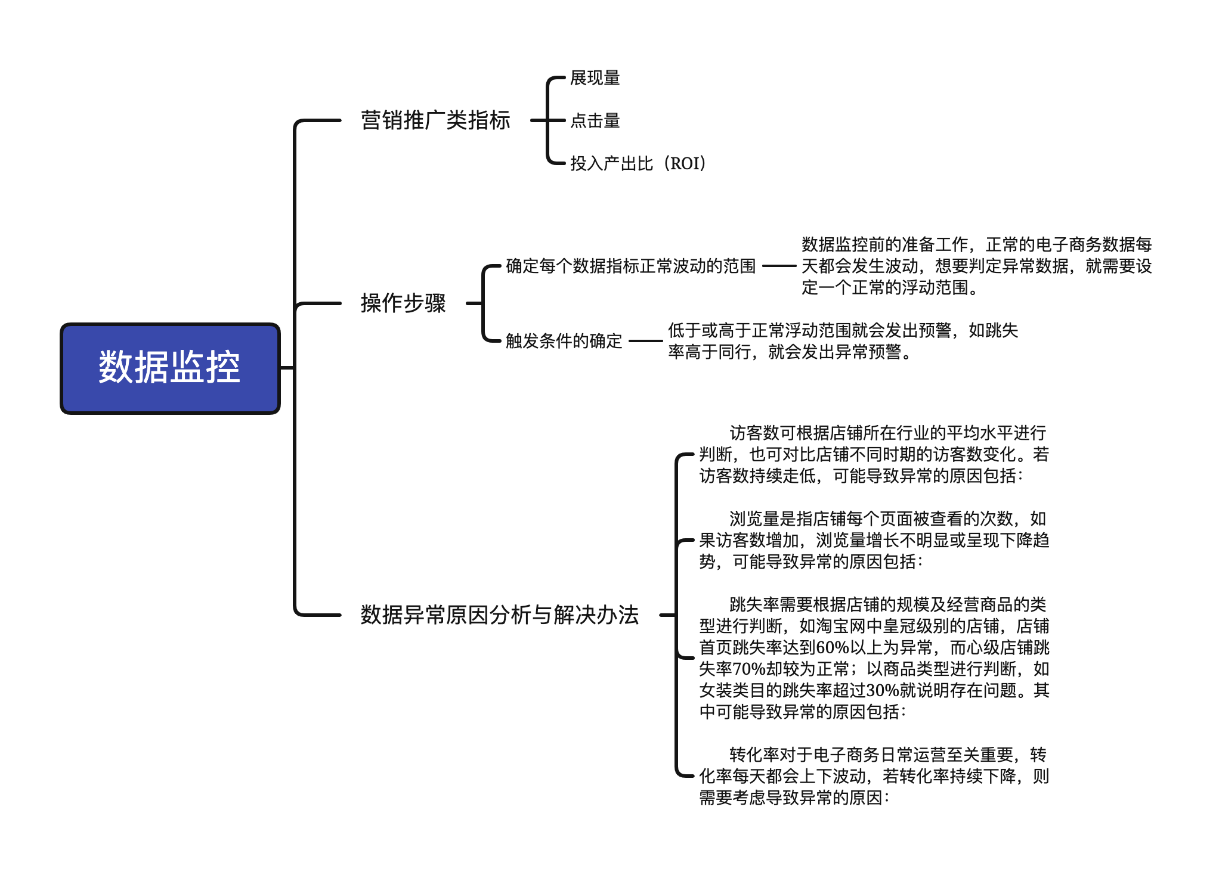

【重要技能点】
1、数据的查找和定位
2、数据的基本计算

【操作要点】
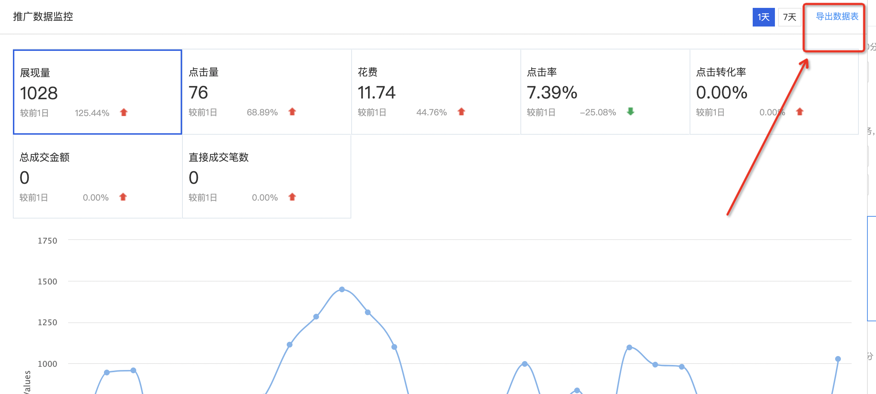

1、导出数据报表

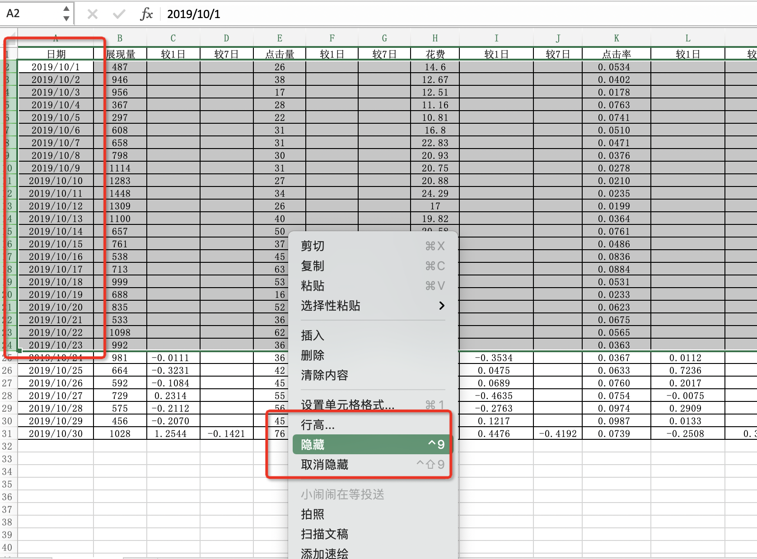

2、题意要求：分析10月24日-10月30日的推广数据
所以将10月1日-10月23的数据隐藏

3、选中点击率较前1日所在列的数据，按住ctrl 不放，再选中花费较前1日所在列的数据和点击率较前一日所在列的数据以及点击转化率所在列的数据。

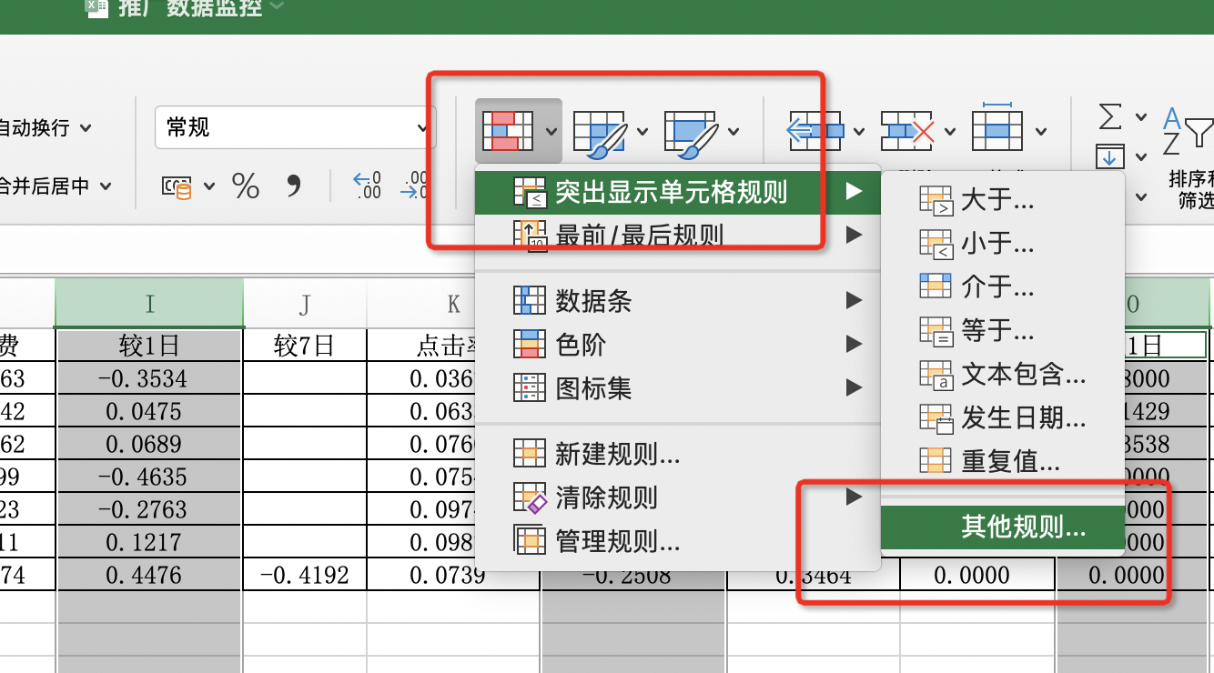
4、点击条件格式
选择其他规则
根据题意要求数据环比增长超过
±50%即可定为异常数据

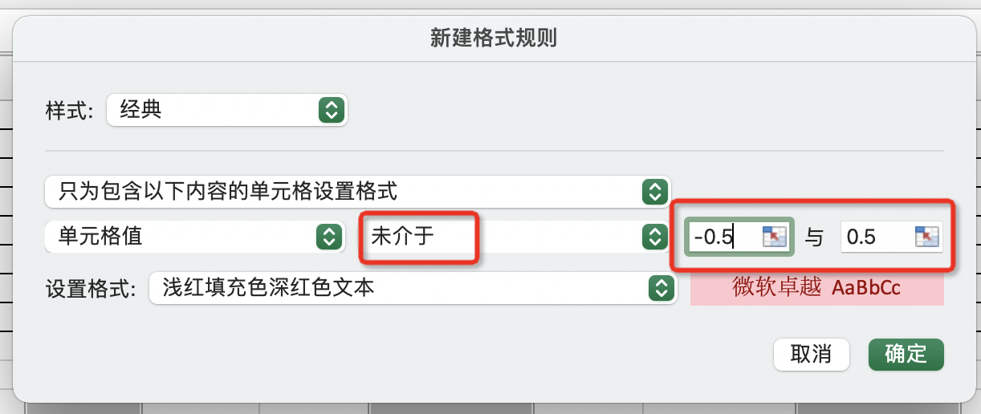
5、根据题意要求数据环比增长超过
±50%即可定为异常数据
所以在新建格式规则里
单元格值选择 未介于 -0.5 和0.5

6、异常数据标红显示

（1）监控展现量，点击量，点击率和点击转化率指标，判断是否存在数据异常？（根据本店铺基本情况，数据环比增长超过±50%即可定为异常数据）
答：上报 | 根据题意要求数据环比增长超过±50%即可定为异常数据
 | 发现2019年10月30日展现量超过了50%
 | 2019年10月30日点击量超过了50%
 | 2019年10月25日 点击率超过了50%
 | 2019年10月24日和10月27日 点击转化率 降低了50%

（2）如有异常，请指出异常的数据指标？
答：展现量、点击量、点击率、点击转化率

（3）请提出提升点击率的方法？
答：主图优化。要清晰丶突出特点且吸引买家、图片文案突出卖点，要简单丶易懂、添加图片创意，促销信息，制造购买紧迫感
优化创意标题、出了 特价丶包邮，贴合买家搜索习惯
优化关键词、先看关键词和宝贝的相关度是否匹配，再看该关键词的点击率，如果点击率过低那么就需要调整，
可以从推广地域丶关键词出价丶排名位置丶推广图片丶推广标题等几个维度进行，经过优化后的关键词如果点击率仍然偏低，就可以考虑删掉此关键词。

